Sheet1
NAMA | 物料名称 |  | 单包数量 | 需要个数 | BERAT/KOLI | TOTAL/kg | 数量 | 件数 | BUTUH
PART OF FAN BASE PART HKP03-A | 叮当猫腰带 |  | 6000 | 1 | 23.5kg | 47 | 12000 | 2 | 12,000
PART OF FAN BASE PART HKP03-B | 叮当猫红色鼻子 |  | 12000 | 1 | 14.5kg | 14.5 | 12000 | 1 | 12,000
PART OF FAN BASE PART HKP03-C | 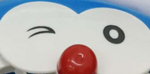 叮当猫脸 |  | 2000 | 1 | 15.3kg | 91.8 | 12000 | 6 | 12,000
PART OF FAN BASE PART HKP03-D |  叮当猫黄色铃铛 |  | 12000 | 1 | 14.5kg | 14.5 | 12000 | 1 | 12,000
PART OF FAN BASE PART HKP03-EL | 叮当猫脚(左） | 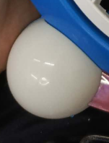 | 2000 | 1 | 13.3kg | 79.8 | 12000 | 6 | 12,000
PART OF FAN BASE PART HKP03-ER | 叮当猫脚（右） | 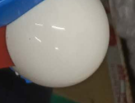 | 2000 | 1 | 13.3kg | 79.8 | 12000 | 6 | 12,000
PART OF FAN switch HKP-3J | 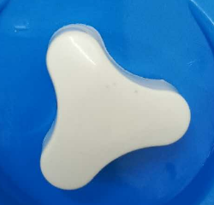 三角开关 |  | 7500 | 1 | 12.8kg | 51.2 | 30000 | 4 | 12,000
PART OF FAN central axis HKP | 中轴（聚甲川） |  | 3000 | 1 | 15.1kg | 151 | 30000 | 10 | 12,000
PART OF FAN brake button HKP03 | 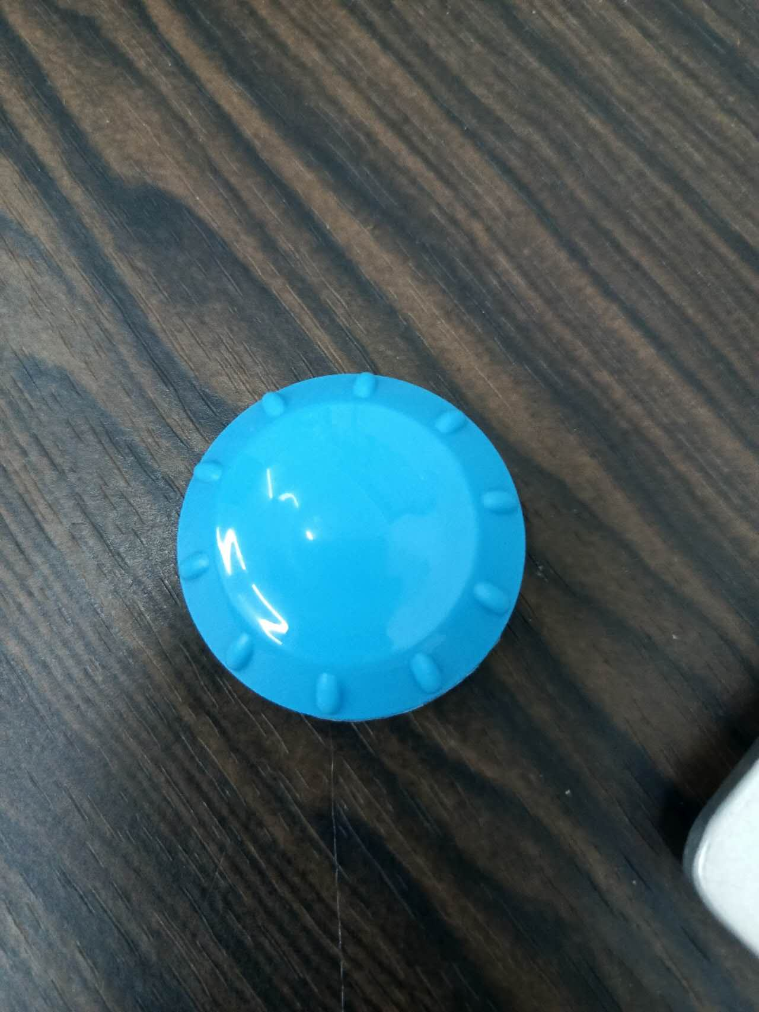 深蓝色刹车钮 |  | 6000 | 1 | 24.7kg | 49.4 | 12000 | 2 | 12,000
PART OF FAN Motor switch | 电机开关 |  | 3000 | 1 | 15.9kg | 159 | 30000 | 10 | 12,000
PART OF FAN crimping cap | 压线帽 |  | 30000 | 1 | 15KG | 9 | 30000 | 1 | 12,000
PART OF FAN stick part hkp03-H | 叮当猫胡须 |  | 72套/张 | 1 | 1.6kg | 1.6 | 12000套 |  | 12,000
PART OF FAN MOTOR HKP | 卡通电机 |  | 30 | 1 | 12.6KG | 12600 | 30000 | 1000 | 12,000
PART OF FAN screw 3*10 |  |  | 3*10螺丝 | 0.444g |  | 208 | 468000 | 7 | 168,000
PART OF FAN SCREW 4*30 |  |  | 4*30螺丝 | 2g |  | 120 | 60000 | 2 | 24,000
 |  |  |  |  |  | 13676.6 |  | 1075

